상품제안서
손톱깎이 12종세트 | 상품코드: S38321

 |  |  |  |  |  |  | 02-713-8555 | www.synergygift.co.kr
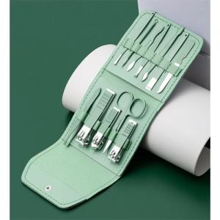

【상세/제작정보】 | <p><span style="font-size: 14pt;">※ 운임비 별도 발생 됩니다.</span></p>

【인쇄/포장옵션】 | 실크 / OPP(비닐)

【공급단가】 | 수량 | 100~ | 500~ | 1,000~ | 5,000~ | 10,000~
*VAT별도 | 로즈핑크 | 4,450원 | 4,290원 | 4,120원 | 3,960원 | 3,860원
 | 스틸블루 | 4,450원 | 4,290원 | 4,120원 | 3,960원 | 3,860원
 | 민트그린 | 4,450원 | 4,290원 | 4,120원 | 3,960원 | 3,860원
 | 라벤다 | 4,450원 | 4,290원 | 4,120원 | 3,960원 | 3,860원

【상품 URL】 | https://www.synergygift.co.kr:443/src/goods_detail.php?gdno=38321

